2.Privot VC
นับจำนวนของ VC | Column Labels
Row Labels | 2561 | 2562 | 2563 | 2564 | 2565 | Grand Total
130401V01 | 1 | 8 | 8 | 14 | 6 | 37
130401F0101 |  |  | 1 | 3 | 2 | 6
130401F0103 |  | 3 | 6 | 2 | 2 | 13
130401F0104 | 1 | 3 |  | 7 | 2 | 13
130401F0105 |  |  |  | 2 |  | 2
130401F0000 |  | 2 | 1 |  |  | 3
130401V02 | 3 | 2 | 7 | 5 | 2 | 19
130401F0202 |  |  | 1 | 4 | 2 | 7
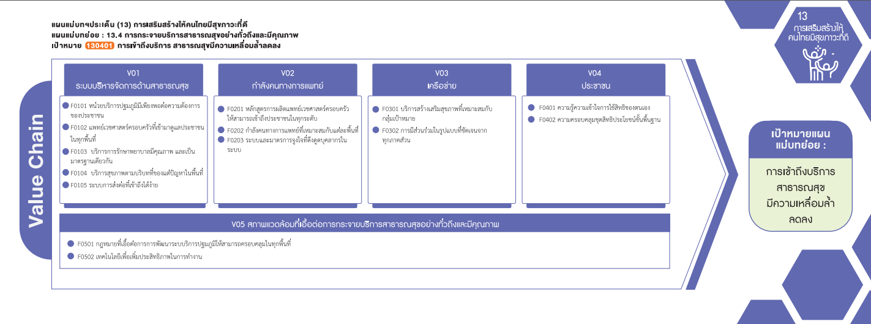
130401F0203 |  |  |  | 1 |  | 1
130401F0000 | 2 | 1 | 6 |  |  | 9
130401F0201 | 1 | 1 |  |  |  | 2
130401V03 |  |  | 6 | 2 | 3 | 11
130401F0301 |  |  | 2 |  | 3 | 5
130401F0302 |  |  | 2 | 2 |  | 4
130401F0000 |  |  | 2 |  |  | 2
130401V05 |  |  | 1 | 1 | 2 | 4
130401F0502 |  |  | 1 | 1 | 2 | 4
(6 โครงการ)
(2 โครงการ)
(5 โครงการ)
130401V00 |  | 1 | 9 | 5 |  | 15
(7 โครงการ)
Grand Total | 4 | 11 | 31 | 27 | 13 | 86
(4 โครงการ)
(1 โครงการ)
(F0000 2 โครงการ)
(13 โครงการ)
(13 โครงการ)
(F0000 9 โครงการ)

(2 โครงการ)
รวม 11 โครงการ
(F0000 3โครงการ)
รวม 37 โครงการ
รวม 19 โครงการ

รวม 4 โครงการ
(4 โครงการ)

โครงการที่ไม่ตอบองค์ประกอบ/ปัจจัย (V00/F0000)
รวมทั้งสิ้น 15 โครงการ

